幸运转盘旋转次数增加一个配置
幸运转盘旋转次数增加一个配置-测试用例 |  |  |  |  | 测试总数量 | 2
测试平台 | 账服 |  | 测试日期 |  | Pass | 2
系统&版本 |  |  | 最后更新 |  | Fail | 0
文档编写人 |  |  | 文档测试人 |  | N/A | 0
策划负责人 |  |  | 审阅人员
参考档
参考档

ID | 用例名称 | 所属模块 | 前置条件 | 步骤描述 | 预期结果 | 执行结果 | 图片 | 备注
1 | 新增次数限制配置验证 | 运营管理/运营活动/幸运转盘 | 累计充值赠送： 1、登录领取当日赠送次数开启，登录时间为00:00:00-23:59:59 2、挡位1充值金额200 获得次数1、挡位2充值金额500 获得次数2、挡位3充值金额1000 获得次数3 | 点击转盘次数配置，查看 | 新增次数限制配置，内容为：‘最近____天，充值/打码达___才可以获得次数’ | Pass
 |  |  |  | 1、次数限制配置下，最近天数为空，充值/打码达**才可以获得次数配置为空 2、选择累计充值金额为500的玩家登录客户端 2、去后台 幸运转盘-次数获取记录查看 | 该玩家获得累计充值赠送次数2
 |  |  |  | 1、次数限制配置下，最近天数为0，充值/打码达**才可以获得次数配置为0，保存 2、选择累计充值金额为500的玩家登录客户端 2、去后台 幸运转盘-次数获取记录查看 | 1、次数限制配置保存成功 2、该玩家获得累计充值赠送次数2
 |  |  |  | 1、次数限制配置下，最近天数为7，充值/打码达500才可以获得次数，保存 2、选择累计充值金额为1000，最近7天（不包括当天）充值大于等于500、打码量不足500的玩家登录客户端 3、去后台 幸运转盘-次数获取记录查看 | 1、次数限制配置保存成功 2、该玩家获得累计充值赠送次数3
 |  |  |  | 1、次数限制配置下，最近天数为7，充值/打码达2000才可以获得次数 2、选择累计充值金额为1700，最近7天（不包括当天）充值不足5000、打码量大于等于5000的玩家登录客户端 3、去后台 幸运转盘-次数获取记录查看 | 该玩家获得累计充值赠送次数3
 |  |  |  | 1、次数限制配置下，最近天数为7，充值/打码达500才可以获得次数 2、选择累计充值金额为300，最近7天（不包括当天）充值300、打码量10的玩家登录客户端 3、去后台 幸运转盘-次数获取记录查看 | 未获得累计充值赠送次数
 |  |  |  | 1、次数限制配置下，最近天数为6，充值/打码达500才可以获得次数 2、选择累计充值金额为700，最近7天（不包括当天）的前一天充值大于等于500、打码量不足500，后面天数均没有充值打码记录的玩家登录客户端 3、去后台 幸运转盘-次数获取记录查看 | 未获得累计充值赠送次数
 |  |  |  | 1、次数限制配置下，最近天数为7，充值/打码达500才可以获得次数 2、新注册一个账号充值1000，使其累计充值金额为1000，最近7天（包括当天）充值大于等于500、打码量不足500的登录客户端 3、去后台 幸运转盘-次数获取记录查看 | 未获得累计充值赠送次数
 |  |  |  | 1、次数限制配置下，最近天数为空，充值/打码达500才可以获得次数 2、选择累计充值金额为500的玩家登录客户端 3、去后台 幸运转盘-次数获取记录查看 | 该玩家获得累计充值赠送次数2
 |  |  |  | 1、次数限制配置下，最近天数为7，充值/打码达**才可以获得次数配置为空 2、选择累计充值金额为500的玩家登录客户端 3、去后台 幸运转盘-次数获取记录查看 | 该玩家获得累计充值赠送次数2
 |  |  |  | 1、次数限制配置下，最近天数为7，充值/打码达500才可以获得次数，保存 2、选择累计充值金额50000，最近7天（不包括当天）充值大于等于500、打码量大于等于500的玩家登录客户端 3、去后台 幸运转盘-次数获取记录查看 | 该玩家获得累计充值赠送次数3
 |  |  |  | 1、次数限制配置下，最近天数为7，充值/打码达50000才可以获得次数 2、选择累计充值金额为1200，最近7天（不包括当天）充值1000、打码量不足50000的玩家A今天第一次登录客户端 3、去后台 幸运转盘-次数获取记录查看 4、把次数限制配置改为：最近天数为7，充值/打码达500才可以获得次数 5、玩家A今天第二次登录客户端 6、去后台 幸运转盘-次数获取记录查看 | 1、第一次登录未获得累计充值赠送次数 2、第二次登录获得累计充值赠送次数3 |  | 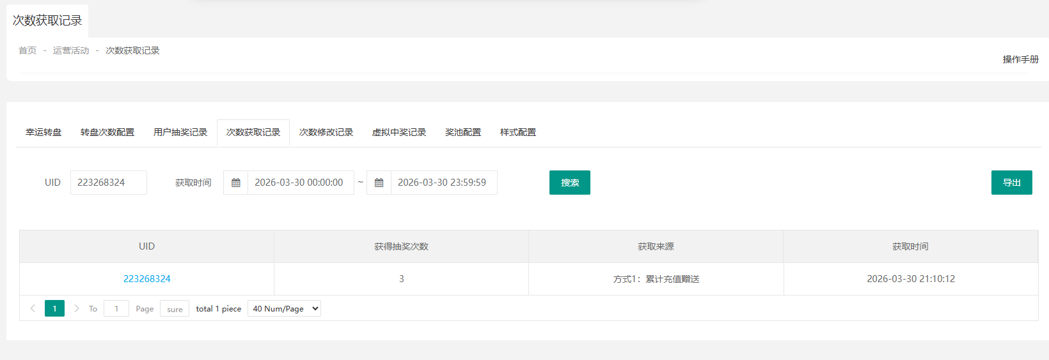
 |  |  |  | 次数限制配置下，最近天数输入不为正整数，充值/打码达**才可以获得次数输入正数，保存 | 保存失败，提示：天数为空或0表示不限制，有值必须为正整数
 |  |  |  | 次数限制配置下，最近天数输入正整数，充值/打码达**才可以获得次数输入不为正数 | 无法输入
2 | 周期预配置下新增次数限制配置验证 | 运营管理/运营活动/幸运转盘/周期预配置 |  | 点击复制当前活动配置-转盘次数配置/配置-转盘次数配置/复制-转盘次数配置，查看 | 新增次数限制配置，内容为：‘最近____天，充值/打码达___才可以获得次数’ | Pass
 |  |  |  | 1、编辑次数限制配置：最近天数为6，充值/打码达400才可以获得次数，保存 2、到了配置生效时间后，查看 | 当期的转盘次数配置-次数限制配置显示与预配置一致
 |  |  |  | 1、选择累计充值金额为400，最近6天（不包括当天）充值400、打码量不足400的玩家登录客户端 2、去后台 幸运转盘-次数获取记录查看 | 该玩家获得累计充值赠送次数1

